原理の簡略化
例：相手が思った数字を当てる計算式（2桁の数字）
相手に 10〜99の好きな2桁の数字 を思ってもらう（例：47）。
その数字に 2を掛ける。
→ 47 × 2 = 94
8を足す。
公開キーと演算
→ 94 + 8 = 102
5を掛ける。
→ 102 × 5 = 510
好きな1桁の数字（0〜9）を足してもらう（例：7）。
→ 510 + 7 = 517
最後に、その結果を教えてもらう（例：517）。

元の数値を判定
当て方
もらった数（例：517）から 40を引く。
→ 517 - 40 = 477
→ 477 ÷ 10 = 47 余り 7
10で割った商が元の2桁の数字（47）、余りが後から足した数字（7）

楕円
 | Y | -Y
-1 | 0 | 0
-0.9 | 0.41352146256 | -0.41352146256
-0.8 | 0.5366563146 | -0.5366563146
-0.7 | 0.59749476985 | -0.59749476985
-0.6 | 0.61967733539 | -0.61967733539
-0.5 | 0.6123724357 | -0.6123724357
-0.4 | 0.57965506985 | -0.57965506985
-0.3 | 0.5224940191 | -0.5224940191
-0.2 | 0.438178046 | -0.438178046
-0.1 | 0.31464265445 | -0.31464265445
0 | 0 | 0
0.1
0.2
0.3
0.4
0.5
0.6
0.7
0.8
0.9
1 | 0 | 0
1.1 | 0.48062459363 | -0.48062459363
1.2 | 0.72663608498 | -0.72663608498
1.3 | 0.9471008394 | -0.9471008394
1.4 | 1.1593101397 | -1.1593101397
1.5 | 1.3693063938 | -1.3693063938
1.6 | 1.5798734127 | -1.5798734127
1.7 | 1.7924843096 | -1.7924843096
1.8 | 2.0079840637 | -2.0079840637
1.9 | 2.2268812272 | -2.2268812272
2 | 2.4494897428 | -2.4494897428
2.1 | 2.6760044843 | -2.6760044843
2.2 | 2.9065443399 | -2.9065443399
2.3 | 3.1411781229 | -3.1411781229
2.4 | 3.3799408279 | -3.3799408279
2.5 | 3.6228441865 | -3.6228441865
2.6 | 3.8698837192 | -3.8698837192
2.7 | 4.1210435572 | -4.1210435572
2.8 | 4.3762998069 | -4.3762998069
2.9 | 4.6356229355 | -4.6356229355
3 | 4.8989794856 | -4.8989794856
3.1 | 5.1663333226 | -5.1663333226
3.2 | 5.4376465497 | -5.4376465497
3.3 | 5.7128801843 | -5.7128801843
3.4 | 5.9919946595 | -5.9919946595
3.5 | 6.274950199 | -6.274950199
3.6 | 6.561707095 | -6.561707095
3.7 | 6.8522259157 | -6.8522259157
3.8 | 7.1464676589 | -7.1464676589
3.9 | 7.4443938638 | -7.4443938638
...
実数上の楕円関数(例としてY2=X3-XにおいてＸ=-1から10までの値(0.1増)をプロット)
 | X | Y | Y2 | X | -Y
 | -1 | 0 | 0 | -1 | 0
 | -0.9 | 0.41352146256 | 0.171 | -0.9 | -0.41352146256
 | -0.8 | 0.5366563146 | 0.288 | -0.8 | -0.5366563146
 | -0.7 | 0.59749476985 | 0.357 | -0.7 | -0.59749476985
 | -0.6 | 0.61967733539 | 0.384 | -0.6 | -0.61967733539
 | -0.5 | 0.6123724357 | 0.375 | -0.5 | -0.6123724357
 | -0.4 | 0.57965506985 | 0.336 | -0.4 | -0.57965506985
 | -0.3 | 0.5224940191 | 0.273 | -0.3 | -0.5224940191
 | -0.2 | 0.438178046 | 0.192 | -0.2 | -0.438178046
 | -0.1 | 0.31464265445 | 0.099 | -0.1 | -0.31464265445
 | 0 | 0 | 0 | 0 | 0
 | 0.1
 | 0.2
 | 0.3
 | 0.4
 | 0.5
 | 0.6
 | 0.7
 | 0.8
 | 0.9
 | 1 | 0 | 0 | 1 | 0
 | 1.1 | 0.48062459363 | 0.231 | 1.1 | -0.48062459363
 | 1.2 | 0.72663608498 | 0.528 | 1.2 | -0.72663608498
 | 1.3 | 0.9471008394 | 0.897 | 1.3 | -0.9471008394
 | 1.4 | 1.1593101397 | 1.344 | 1.4 | -1.1593101397
 | 1.5 | 1.3693063938 | 1.875 | 1.5 | -1.3693063938
 | 1.6 | 1.5798734127 | 2.496 | 1.6 | -1.5798734127
 | 1.7 | 1.7924843096 | 3.213 | 1.7 | -1.7924843096
 | 1.8 | 2.0079840637 | 4.032 | 1.8 | -2.0079840637
 | 1.9 | 2.2268812272 | 4.959 | 1.9 | -2.2268812272
 | 2 | 2.4494897428 | 6 | 2 | -2.4494897428
 | 2.1 | 2.6760044843 | 7.161 | 2.1 | -2.6760044843
 | 2.2 | 2.9065443399 | 8.448 | 2.2 | -2.9065443399
 | 2.3 | 3.1411781229 | 9.867 | 2.3 | -3.1411781229
 | 2.4 | 3.3799408279 | 11.424 | 2.4 | -3.3799408279
 | 2.5 | 3.6228441865 | 13.125 | 2.5 | -3.6228441865
 | 2.6 | 3.8698837192 | 14.976 | 2.6 | -3.8698837192
 | 2.7 | 4.1210435572 | 16.983 | 2.7 | -4.1210435572
 | 2.8 | 4.3762998069 | 19.152 | 2.8 | -4.3762998069
 | 2.9 | 4.6356229355 | 21.489 | 2.9 | -4.6356229355
 | 3 | 4.8989794856 | 24 | 3 | -4.8989794856
 | 3.1 | 5.1663333226 | 26.691 | 3.1 | -5.1663333226
 | 3.2 | 5.4376465497 | 29.568 | 3.2 | -5.4376465497
 | 3.3 | 5.7128801843 | 32.637 | 3.3 | -5.7128801843
 | 3.4 | 5.9919946595 | 35.904 | 3.4 | -5.9919946595
 | 3.5 | 6.274950199 | 39.375 | 3.5 | -6.274950199
 | 3.6 | 6.561707095 | 43.056 | 3.6 | -6.561707095
 | 3.7 | 6.8522259157 | 46.953 | 3.7 | -6.8522259157
 | 3.8 | 7.1464676589 | 51.072 | 3.8 | -7.1464676589
 | 3.9 | 7.4443938638 | 55.419 | 3.9 | -7.4443938638
 | 4 | 7.7459666924 | 60 | 4 | -7.7459666924
 | 4.1 | 8.0511489863 | 64.821 | 4.1 | -8.0511489863
 | 4.2 | 8.3599043057 | 69.888 | 4.2 | -8.3599043057
 | 4.3 | 8.6721969535 | 75.207 | 4.3 | -8.6721969535
 | 4.4 | 8.9879919893 | 80.784 | 4.4 | -8.9879919893
 | 4.5 | 9.3072552345 | 86.625 | 4.5 | -9.3072552345
 | 4.6 | 9.6299532709 | 92.736 | 4.6 | -9.6299532709
 | 4.7 | 9.956053435 | 99.123 | 4.7 | -9.956053435
 | 4.8 | 10.285523808 | 105.792 | 4.8 | -10.285523808
 | 4.9 | 10.618333203 | 112.749 | 4.9 | -10.618333203
 | 5 | 10.95445115 | 120 | 5 | -10.95445115
 | 5.1 | 11.293847883 | 127.551 | 5.1 | -11.293847883
 | 5.2 | 11.636494317 | 135.408 | 5.2 | -11.636494317
 | 5.3 | 11.982362038 | 143.577 | 5.3 | -11.982362038
 | 5.4 | 12.331423276 | 152.064 | 5.4 | -12.331423276
 | 5.5 | 12.683650894 | 160.875 | 5.5 | -12.683650894
 | 5.6 | 13.039018368 | 170.016 | 5.6 | -13.039018368
 | 5.7 | 13.397499767 | 179.493 | 5.7 | -13.397499767
 | 5.8 | 13.759069736 | 189.312 | 5.8 | -13.759069736
 | 5.9 | 14.12370348 | 199.479 | 5.9 | -14.12370348
 | 6 | 14.491376746 | 210 | 6 | -14.491376746
 | 6.1 | 14.862065805 | 220.881 | 6.1 | -14.862065805
 | 6.2 | 15.235747438 | 232.128 | 6.2 | -15.235747438
 | 6.3 | 15.612398919 | 243.747 | 6.3 | -15.612398919
 | 6.4 | 15.991997999 | 255.744 | 6.4 | -15.991997999
 | 6.5 | 16.374522894 | 268.125 | 6.5 | -16.374522894
 | 6.6 | 16.759952267 | 280.896 | 6.6 | -16.759952267
 | 6.7 | 17.148265218 | 294.063 | 6.7 | -17.148265218
 | 6.8 | 17.539441268 | 307.632 | 6.8 | -17.539441268
 | 6.9 | 17.933460347 | 321.609 | 6.9 | -17.933460347
 | 7 | 18.33030278 | 336 | 7 | -18.33030278
 | 7.1 | 18.729949279 | 350.811 | 7.1 | -18.729949279
 | 7.2 | 19.132380929 | 366.048 | 7.2 | -19.132380929
 | 7.3 | 19.537579175 | 381.717 | 7.3 | -19.537579175
 | 7.4 | 19.945525814 | 397.824 | 7.4 | -19.945525814
 | 7.5 | 20.356202986 | 414.375 | 7.5 | -20.356202986
 | 7.6 | 20.769593159 | 431.376 | 7.6 | -20.769593159
 | 7.7 | 21.185679125 | 448.833 | 7.7 | -21.185679125
 | 7.8 | 21.604443987 | 466.752 | 7.8 | -21.604443987
 | 7.9 | 22.025871152 | 485.139 | 7.9 | -22.025871152
 | 8 | 22.449944321 | 504 | 8 | -22.449944321
 | 8.1 | 22.876647482 | 523.341 | 8.1 | -22.876647482
 | 8.2 | 23.305964902 | 543.168 | 8.2 | -23.305964902
 | 8.3 | 23.737881119 | 563.487 | 8.3 | -23.737881119
 | 8.4 | 24.172380934 | 584.304 | 8.4 | -24.172380934
 | 8.5 | 24.609449405 | 605.625 | 8.5 | -24.609449405
 | 8.6 | 25.049071839 | 627.456 | 8.6 | -25.049071839
 | 8.7 | 25.491233787 | 649.803 | 8.7 | -25.491233787
 | 8.8 | 25.935921036 | 672.672 | 8.8 | -25.935921036
 | 8.9 | 26.383119603 | 696.069 | 8.9 | -26.383119603
 | 9 | 26.83281573 | 720 | 9 | -26.83281573
 | 9.1 | 27.284995877 | 744.471 | 9.1 | -27.284995877
 | 9.2 | 27.739646717 | 769.488 | 9.2 | -27.739646717
 | 9.3 | 28.196755132 | 795.057 | 9.3 | -28.196755132
 | 9.4 | 28.656308206 | 821.184 | 9.4 | -28.656308206
 | 9.5 | 29.118293219 | 847.875 | 9.5 | -29.118293219
 | 9.6 | 29.582697646 | 875.136 | 9.6 | -29.582697646
 | 9.7 | 30.049509147 | 902.973 | 9.7 | -30.049509147
 | 9.8 | 30.518715569 | 931.392 | 9.8 | -30.518715569
 | 9.9 | 30.990304936 | 960.399 | 9.9 | -30.990304936
 | 10 | 31.464265445 | 990 | 10 | -31.464265445

楕円(加算1)
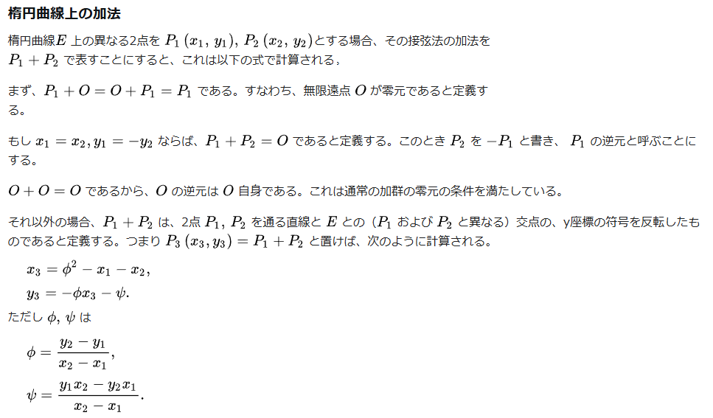
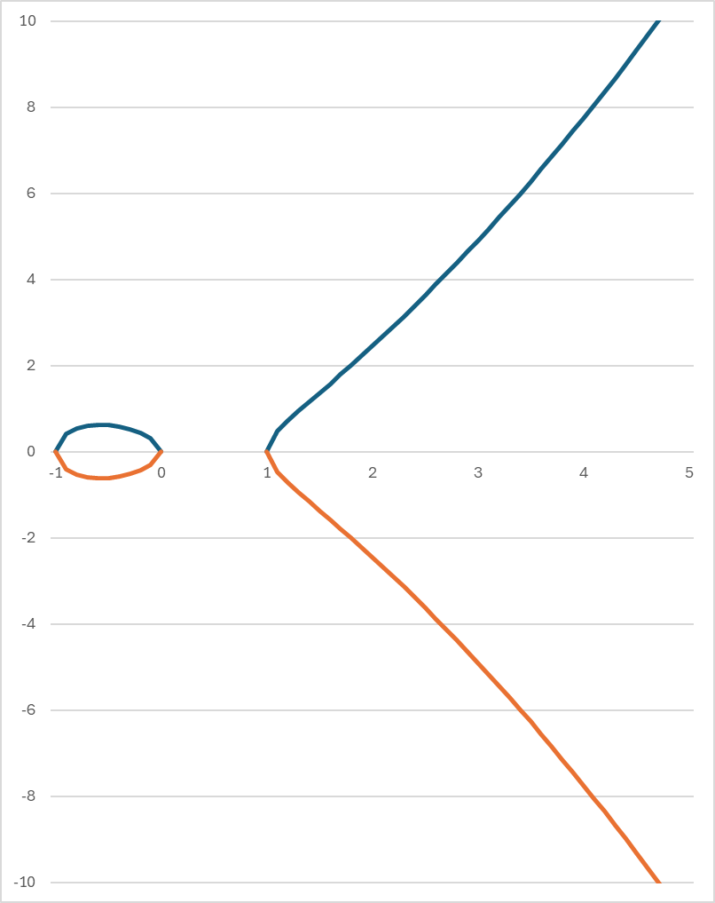
 | y2 = x3 − x
 | x1 | y1 | α | p
G | 4 | 11 | -1 | 61

 |  |  |  |  | 22の逆数
 | 47 | 54 |  | 22 | 25
 | φ | ψ
 | 16 | 8

P₁(X₁,Y₁)
P₂(X₂,Y₂)
 | x3 | y3
 | 248 | -72
 | 4 | 50

y²=x³-x上の2点をP₁(X₁,Y₁)、P₂(X₂,Y₂)とすると、
2点を通る直線は、y=φ(x-x₁)+y₁となる。ここでφ=y₂-y₁/x₂-x₁(直線の傾き)
y²=x³-xとの交点はyを消去して、(φ(x-x₁)+y₁)²=x³-x
展開して式を整理すると、x³-φ²x²+・・・略
またこのXについての3次方程式は、
X₁、X₂、X₃の解をもつことから、(x-x₁)(xｰx₂)(x-x₃)=0 となる。
Xの2次の係数は、-(x₁+x₂+x₃)となるため、φ²=x₁+x₂+x₃ より X₃=φ²-X₁-X₂
-y₃=φ(x₃-x₁)+y₁ より y₃=-φx₃-ψ ψ=y₁x₂-y₂x₁/x₂-x₁(直線の切片)
P₃(X₃,Y₃)

楕円(加算2)
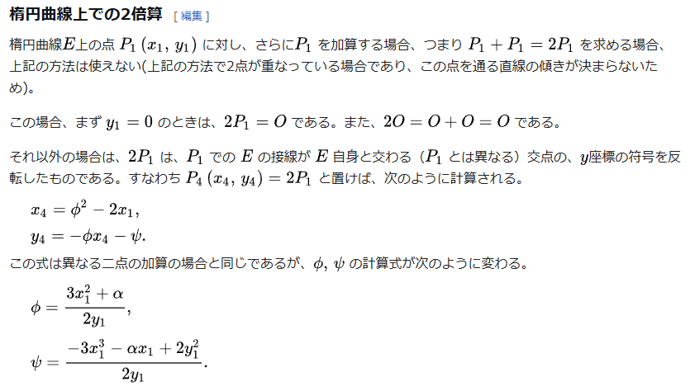

P₁(X₁,Y₁)

y²=x³-x上の点をP₁(X₁,Y₁)とし、この点の接線の傾きdx/dy(=φ)は、
2y₁dy/dx=3x₁²-1より、dx/dy=φ=3x₁²-1/2y₁
接線の式はy=φ(x-x₁)+y₁となり、
y²=x³-xとの交点はyを消去して、(φ(x-x₁)+y₁)²=x³-x
展開して式を整理すると、x³-φ²x²+・・・略
またこのXについての3次方程式は、
X₁、X₄の解をもつことから、(x-x₁)²(x-x₄)=0 となる。
Xの2次の係数は、-(2x₁+x₄)となるため、φ²=2x₁+x₄ より X₄=φ²-2X₁
-y₄=φ(x₄-x₁)+y₁ より y₄=-φx₄-ψ ψ=-3x₁³+x₁+2y₁²/2y₁

P₄(X₄,Y₄)

楕円(加算3)
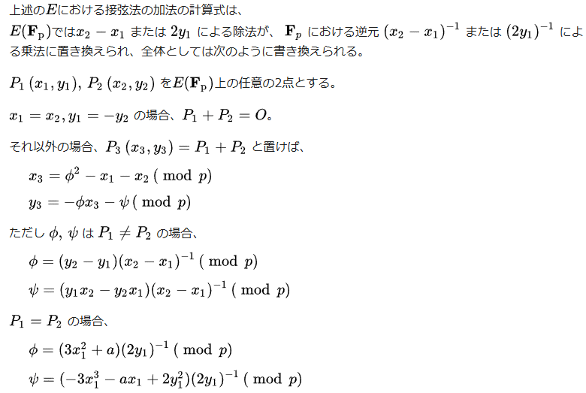

実数平面での演算について成立する計算式は、
剰余系で定義された元でも成立することを表しています。
従って加算1、2で求めた式と同じ式となっています。
ただし、剰余系での逆元の求め方については、
一般的な四則演算での逆元と異なるため、
次のシート以下で補足していきます。

楕円(逆元1)
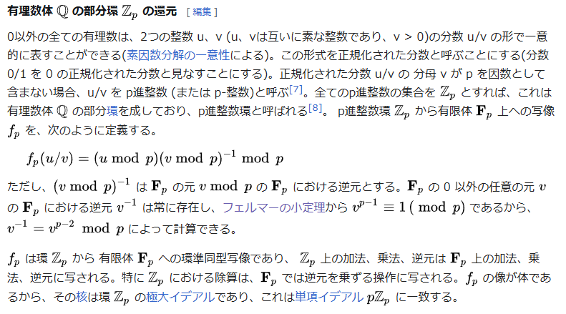

(u/v) mod p = (u mpd p)(v mod p)⁻¹ mod p
上記式の意味は下記となります。
u/vの剰余は、
(uの剰余)と(vの剰余の逆元)の積の剰余と一致
u、vを整数とした場合、
一般的な計算での除算の結果は、
整数とならないが、
剰余系では、逆元の考え方が異なるため、
除算の結果が整数となる。
次のシートで計算方法を示す。

楕円(逆元2)
61の剰余系において、22の逆元を求めるには、
まず1から60の数値と22との積
(61の剰余系であることに注意)を求め、
結果が1となる数値を探す。
この場合25*22 mod61 が1となるため、
22の逆元は25となる、25の逆元も22
法61において22の逆元の求め方 |  |  |  | 一覧
1 | 22 | 元の数→ | 30 | X | X-1
2 | 44 | 1 | 30 | 1 | 1
3 | 5 | 2 | 60 | 2 | 31
4 | 27 | 3 | 29 | 3 | 41
5 | 49 | 4 | 59 | 4 | 46
6 | 10 | 5 | 28 | 5 | 49
7 | 32 | 6 | 58 | 6 | 51
8 | 54 | 7 | 27 | 7 | 35
9 | 15 | 8 | 57 | 8 | 23
10 | 37 | 9 | 26 | 9 | 34
11 | 59 | 10 | 56 | 10 | 55
12 | 20 | 11 | 25 | 11 | 50
13 | 42 | 12 | 55 | 12 | 56
14 | 3 | 13 | 24 | 13 | 47
15 | 25 | 14 | 54 | 14 | 48
16 | 47 | 15 | 23 | 15 | 57
17 | 8 | 16 | 53 | 16 | 42
18 | 30 | 17 | 22 | 17 | 18
19 | 52 | 18 | 52 | 18 | 17
20 | 13 | 19 | 21 | 19 | 45
21 | 35 | 20 | 51 | 20 | 58
22 | 57 | 21 | 20 | 21 | 32
23 | 18 | 22 | 50 | 22 | 25
24 | 40 | 23 | 19 | 23 | 8
25 | 1 | 24 | 49 | 24 | 28
26 | 23 | 25 | 18 | 25 | 22
27 | 45 | 26 | 48 | 26 | 54
28 | 6 | 27 | 17 | 27 | 52
29 | 28 | 28 | 47 | 28 | 24
30 | 50 | 29 | 16 | 29 | 40
31 | 11 | 30 | 46 | 30 | 59
32 | 33 | 31 | 15 | 31 | 2
33 | 55 | 32 | 45 | 32 | 21
34 | 16 | 33 | 14 | 33 | 37
35 | 38 | 34 | 44 | 34 | 9
36 | 60 | 35 | 13 | 35 | 7
37 | 21 | 36 | 43 | 36 | 39
38 | 43 | 37 | 12 | 37 | 33
39 | 4 | 38 | 42 | 38 | 53
40 | 26 | 39 | 11 | 39 | 36
41 | 48 | 40 | 41 | 40 | 29
42 | 9 | 41 | 10 | 41 | 3
43 | 31 | 42 | 40 | 42 | 16
44 | 53 | 43 | 9 | 43 | 44
45 | 14 | 44 | 39 | 44 | 43
46 | 36 | 45 | 8 | 45 | 19
47 | 58 | 46 | 38 | 46 | 4
48 | 19 | 47 | 7 | 47 | 13
49 | 41 | 48 | 37 | 48 | 14
50 | 2 | 49 | 6 | 49 | 5
51 | 24 | 50 | 36 | 50 | 11
52 | 46 | 51 | 5 | 51 | 6
53 | 7 | 52 | 35 | 52 | 27
54 | 29 | 53 | 4 | 53 | 38
55 | 51 | 54 | 34 | 54 | 26
56 | 12 | 55 | 3 | 55 | 10
57 | 34 | 56 | 33 | 56 | 12
58 | 56 | 57 | 2 | 57 | 15
59 | 17 | 58 | 32 | 58 | 20
60 | 39 | 59 | 1 | 59 | 30
 |  | 60 | 31 | 60 | 1

楕円 (離散化)
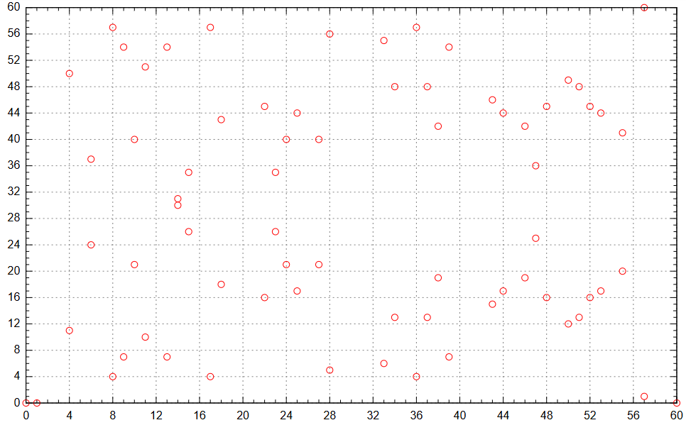
 |  |  |  |  |  |  | 楕円曲線暗号 - Wikipedia | 離散的楕円曲線の例： 有限体 F61 上の楕円曲線 y2 = x3 − x
X | Y | Y2 | MOD(Y^2) | 61-Y | Y | MOD(Y^2)
0 | 0 | 0 | 0 | 0 | 0 | 0
1 | 0 | 0 | 0 | 0 | 1 | 1
2 | NON | 6 | 6 |  | 2 | 4
3 | NON | 24 | 24 |  | 3 | 9
4 | 11 | 60 | 60 | 50 | 4 | 16
5 | NON | 120 | 59 |  | 5 | 25
6 | 24 | 210 | 27 | 37 | 6 | 36
7 | NON | 336 | 31 |  | 7 | 49
8 | 4 | 504 | 16 | 57 | 8 | 3
Xに対するY^2を、61の剰余系内での数値として求める
例：X=6 に対する Y2=mod(6^3-6,61) = 27
61の剰余系内で、Y2=27 となるYは、
24と37(加算が0(=61)となる)
9 | 7 | 720 | 49 | 54 | 9 | 20
10 | 21 | 990 | 14 | 40 | 10 | 39
11 | 10 | 1320 | 39 | 51 | 11 | 60
12 | NON | 1716 | 8 |  | 12 | 22
13 | 7 | 2184 | 49 | 54 | 13 | 47
14 | 30 | 2730 | 46 | 31 | 14 | 13
15 | 26 | 3360 | 5 | 35 | 15 | 42
16 | NON | 4080 | 54 |  | 16 | 12
17 | 4 | 4896 | 16 | 57 | 17 | 45
18 | 18 | 5814 | 19 | 43 | 18 | 19
19 | NON | 6840 | 8 |  | 19 | 56
20 | NON | 7980 | 50 |  | 20 | 34
21 | NON | 9240 | 29 |  | 21 | 14
22 | 16 | 10626 | 12 | 45 | 22 | 57
23 | 26 | 12144 | 5 | 35 | 23 | 41
24 | 21 | 13800 | 14 | 40 | 24 | 27
 | Y | 61-Y
0 | 0 | 0
1 | 0 | 0
2
3
4 | 11 | 50
5
6 | 24 | 37
7
8 | 4 | 57
9 | 7 | 54
10 | 21 | 40
11 | 10 | 51
12
13 | 7 | 54
14 | 30 | 31
15 | 26 | 35
16
17 | 4 | 57
18 | 18 | 43
19
20
21
22 | 16 | 45
23 | 26 | 35
24 | 21 | 40
25 | 17 | 44
26
27 | 21 | 40
28 | 5 | 56
29
30
31
32
33 | 6 | 55
34 | 13 | 48
35
36 | 4 | 57
37 | 13 | 48
38 | 19 | 42
39 | 7 | 54
40
41
42
43 | 15 | 46
44 | 17 | 44
45
46 | 19 | 42
47 | 25 | 36
48 | 16 | 45
49
...
25 | 17 | 15600 | 45 | 44 | 25 | 15
26 | NON | 17550 | 43 |  | 26 | 5
27 | 21 | 19656 | 14 | 40 | 27 | 58
28 | 5 | 21924 | 25 | 56 | 28 | 52
29 | NON | 24360 | 21 |  | 29 | 48
30 | NON | 26970 | 8 |  | 30 | 46
31 | NON | 29760 | 53 |  | 31 | 46
32 | NON | 32736 | 40 |  | 32 | 48
33 | 6 | 35904 | 36 | 55 | 33 | 52
34 | 13 | 39270 | 47 | 48 | 34 | 58
35 | NON | 42840 | 18 |  | 35 | 5
36 | 4 | 46620 | 16 | 57 | 36 | 15
37 | 13 | 50616 | 47 | 48 | 37 | 27
38 | 19 | 54834 | 56 | 42 | 38 | 41
39 | 7 | 59280 | 49 | 54 | 39 | 57
40 | NON | 63960 | 32 |  | 40 | 14
41 | NON | 68880 | 11 |  | 41 | 34
42 | NON | 74046 | 53 |  | 42 | 56
43 | 15 | 79464 | 42 | 46 | 43 | 19
44 | 17 | 85140 | 45 | 44 | 44 | 45
45 | NON | 91080 | 7 |  | 45 | 12
46 | 19 | 97290 | 56 | 42 | 46 | 42
47 | 25 | 103776 | 15 | 36 | 47 | 13
48 | 16 | 110544 | 12 | 45 | 48 | 47
49 | NON | 117600 | 53 |  | 49 | 22
50 | 12 | 124950 | 22 | 49 | 50 | 60
51 | 13 | 132600 | 47 | 48 | 51 | 39
52 | 16 | 140556 | 12 | 45 | 52 | 20
53 | 17 | 148824 | 45 | 44 | 53 | 3
54 | NON | 157410 | 30 |  | 54 | 49
55 | 20 | 166320 | 34 | 41 | 55 | 36
56 | NON | 175560 | 2 |  | 56 | 25
57 | 1 | 185136 | 1 | 60 | 57 | 16
58 | NON | 195054 | 37 |  | 58 | 9
59 | NON | 205320 | 55 |  | 59 | 4
60 | 0 | 215940 | 0 | 0 | 60 | 1

X | Y | 61-Y
0 | 0 | 0
1 | 0 | 0
2
3
4 | 11 | 50
5
6 | 24 | 37
7
8 | 4 | 57
9 | 7 | 54
10 | 21 | 40
11 | 10 | 51
12
13 | 7 | 54
14 | 30 | 31
15 | 26 | 35
16
17 | 4 | 57
18 | 18 | 43
19
20
21
22 | 16 | 45
23 | 26 | 35
24 | 21 | 40
25 | 17 | 44
26
27 | 21 | 40
28 | 5 | 56
29
30
31
32
33 | 6 | 55
34 | 13 | 48
35
36 | 4 | 57
37 | 13 | 48
38 | 19 | 42
39 | 7 | 54
40
41
42
43 | 15 | 46
44 | 17 | 44
45
46 | 19 | 42
47 | 25 | 36
48 | 16 | 45
49
50 | 12 | 49
51 | 13 | 48
52 | 16 | 45
53 | 17 | 44
54
55 | 20 | 41
56
57 | 1 | 60
58
59
60 | 0 | 0

楕円(倍算)
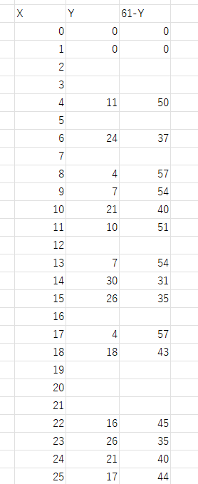
4 | 11 | x3 | 248 |  | 4
 |  | y3 | -64 | -72 | 50
2G(4,50)
2G | φ | 47 | 25 | 16
 | Ψ | 54 | 25 | 8
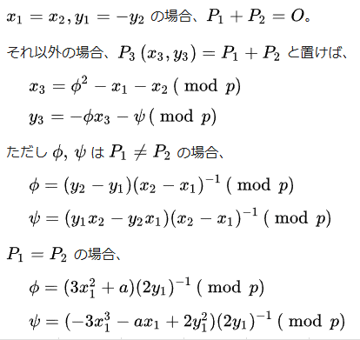

G(4,11)
ベースポイントとする

 | 64 |  |  | 64
 | -192 | 4 | 242 | 54

